Habilidades Gestión
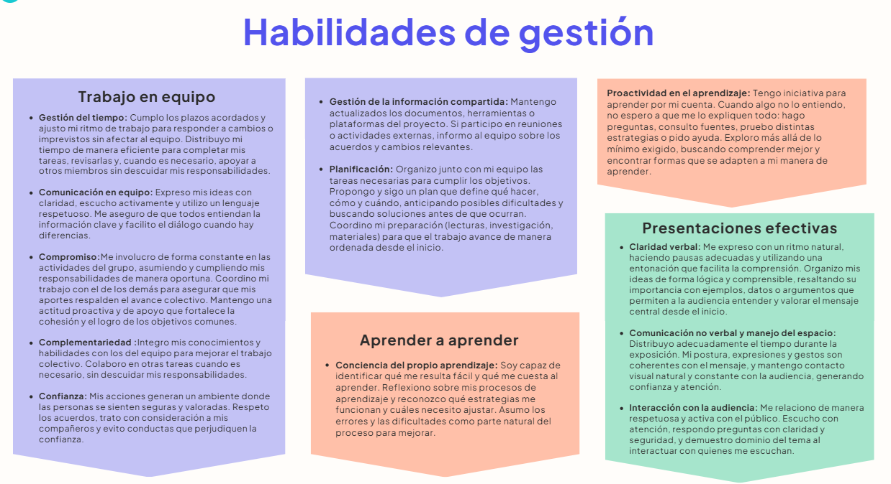

Habilidades de Gestión
 | Califícate del 1 al 5, donde: 4.5-5 significa “Sobresaliente”. Tienes un dominio sólido y lo aplicas con seguridad. 3.8- 4.4 significa “Proficiente”. Manejas la habilidad de forma adecuada y consistente. 3.0- 3.7 significa “En desarrollo”. Tienes avances, pero aún necesitas mejorar. 0-2.9 significa “Básico”. Requieres trabajar significativamente en este aspecto. Sé sincero. Esta evaluación es para ti. Entre más honesta sea tu respuesta, más útil será tu diagnóstico.

 | Habilidades de Gestión |  | Autoevaluación
 | Trabajo en equipo | Gestión del tiempo | 2
 |  | Comunicación en equipo | 2
 |  | Compromiso | 4
 |  | Complementariedad | 3
 |  | Confianza | 5
 |  | Gestión de la información compartida | 1
 |  | Planificación | 3
 | Aprender a aprender | Conciencia del propio aprendizaje | 4
 |  | Proactividad en el aprendizaje | 5
 | Presentaciones efectivas | Claridad verbal | 5
 |  | Comunicación no verbal y manejo del espacio | 1
 |  | Interacción con la audiencia | 2

Habilidades Técnicas
Califícate del 1 al 5, donde: 4.5-5 significa “Sobresaliente”. Tienes un dominio sólido y lo aplicas con seguridad. 3.8- 4.4 significa “Proficiente”. Manejas la habilidad de forma adecuada y consistente. 3.0- 3.7 significa “En desarrollo”. Tienes avances, pero aún necesitas mejorar. 0-2.9 significa “Básico”. Requieres trabajar significativamente en este aspecto. Sé sincero. Esta evaluación es para ti. Entre más honesta sea tu respuesta, más útil será tu diagnóstico.

Análisis y Diseño

 | Análisis y Diseño | Autoevaluación
 | Definición de Historias de Usuario | 4
 | Estimación y priorización de Historias de Usuario | 5
 | Utilización de Figma para crear prototipos | 4
 | Plan de pruebas | 3
 | Lenguaje Gherkin para pruebas y criterios de aceptación | 5
 | Dis. de software utilizando Diagramas de clase | 5
 | Dis. de software utilizando Diagramas de secuencia | 3
 | Dis. de BD - Modelo Relacional | 5

Construcción y Gestión de proyectos

 | Construcción y Gestión de proyectos | Autoevaluación
 | Estructuras de lenguajes de programación | 2
 | Framework Django para crear aplicaciones web | 5
 | Python | 3
 | Dis. de pruebas utilizando caja negra | 2.3
 | Implementación de pruebas unitarias | 5
 | Pruebas funcionales automatizadas con Selenium | 2
 | Desarrollo de interfaz de usuario utilizando HTML/CSS | 4
 | Control de Versiones utilizando Git y Github | 5
 | Jira para gestión de proyectos | 3.8

Matriz de priorización
 | En esta hoja, diligencie las columnas D y E. La Columna Prioridad NO se debe diligenciar, tiene una formula automática

Lo requiere el proyecto? | 0: No lo requiere en este momento 3: Lo requiere poco 5: Lo requiere mucho
Estoy preparado? | 0: No estoy preparado en este momento 3: Estoy poco preparado 5: Estoy muy preparado
Prioridad | La columna puede tomar alguno de estos valores: - Puede esperar a otra entrega - Es Urgente que lo aprenda - Es importante que lo aprenda - Estoy OK con esto

Habilidad a evaluar
 |  | En esta Entrega:
 |  | Lo requiere el proyecto? | Estoy preparado? | Prioridad

 | Habilidad | Requiere | Preparado | Prioridad
Trabajo en equipo | Gestión del tiempo | 5 | 3 | Importante
 | Comunicación en equipo | 3 | 5 | OK
 | Compromiso | 5 | 5 | OK
 | Complementariedad | 0 | 0 | Puede esperar
 | Confianza | 5 | 0 | Urgente
 | Gestión de la información compartida | 5 | 5 | OK
 | Planificación | 5 | 5 | OK
Aprender a aprender | Conciencia del propio aprendizaje | 3 | 5 | OK
 | Proactividad en el aprendizaje | 0 | 5 | OK
Presentaciones efectivas | Claridad verbal | 0 | 0 | Puede esperar
 | Comunicación no verbal y manejo del espacio | 3 | 0 | Importante
 | Interacción con la audiencia | 5 | 0 | Urgente
Análisis y Diseño | Definición de Historias de Usuario | 5 | 5 | OK
 | Estimación y priorización de Historias de Usuario | 3 | 5 | OK
 | Utilización de Figma para crear prototipos | 0 | 5 | OK
 | Plan de pruebas | 0 | 3 | Puede esperar
 | Lenguaje Gherkin para pruebas y criterios de aceptación | 0 | 0 | Puede esperar
 | Dis. de software utilizando Diagramas de clase | 5 | 5 | OK
 | Dis. de software utilizando Diagramas de secuencia | 3 | 3 | Importante
 | Dis. de BD - Modelo Relacional | 3 | 0 | Importante
Construcción y Gestión de proyectos | Estructuras de lenguajes de programación | 5 | 5 | OK
 | Framework Django para crear aplicaciones web | 3 | 3 | Importante
 | Python | 5 | 0 | Urgente
 | Dis. de pruebas utilizando caja negra | 5 | 0 | Urgente
 | Implementación de pruebas unitarias | 0 | 5 | OK
 | Pruebas funcionales automatizadas con Selenium | 5 | 0 | Urgente
 | Desarrollo de interfaz de usuario utilizando HTML/CSS | 0 | 5 | OK
 | Control de Versiones utilizando Git y Github | 0 | 3 | Puede esperar
 | Jira para gestión de proyectos | 5 | 3 | Importante

